工程量清单及计价表
工程量清单与计价表
工程名称：集团景观接待厅工程
序号 | 项目名称 | 项目特征描述 | 计量 单位 | 工程量 | 其中：各子项构成（元） |  |  |  |  | 增值税专用发票税金 f=(a+b+c+d+e)*费率 | 含税综合单价 h=a+b+c+d+e+f | 含税合价(元)=g*h | 备注
 |  |  |  |  | 人工费 a | 主材费 b | 主材消耗量c | 机械、辅材及其他d | 管理费及利润 e=(a+b+c+d)*费率
 |  |  |  | g |  |  |  |  | 9% | 3%

一 | 结构工程
1 | 拆除 | 1、现有木地面、混凝土拆除 2、包含垃圾清运 3、成活价，包含与之相关的所有一切费用 | 项 | 1 | 9800.00 |  |  |  | 882.00 | 320.46 | 11002.46 | 11002.46
2 | 土方开挖 | 1、人工柱坑开挖 2、成活价，包含与之相关的所有一切费用 | m3 | 15.52 | 455.00 |  |  |  | 40.95 | 14.88 | 510.83 | 7928.06
3 | 混凝土垫层 | 1、C15商品砼垫层 2、运距：由投标方自行考虑 3、模板及支架制作、安装、拆除、堆放、运输及清理模板内杂物、刷隔离剂，钢筋制作、安装等 4、其它:详见图纸设计，均需满足图纸及相关规范要求 5、成活价，包含与之相关的所有一切费用 | m3 | 1.16 | 180.00 | 260 | 7% | 25 | 43.49 | 15.80 | 542.49 | 629.29 | 按C15混凝土垫层、出边100mm、厚度100mm考虑
4 | 混凝土基础浇筑 | 1、混凝土:C35商品砼基础DJZ1 2、运距：由投标方自行考虑 3、模板及支架制作、安装、拆除、堆放、运输及清理模板内杂物、刷隔离剂等 4、其它:详见图纸设计，均需满足图纸及相关规范要求 5、成活价，包含与之相关的所有一切费用 | m3 | 3.64 | 180 | 350 | 7.0% | 25 | 52.16 | 18.95 | 650.60 | 2368.20
5 | 混凝土短柱浇筑 | 1、混凝土:C35商品砼短柱 2、运距：由投标方自行考虑 3、模板及支架制作、安装、拆除、堆放、运输及清理模板内杂物、刷隔离剂等 4、其它:详见图纸设计，均需满足图纸及相关规范要求 5、成活价，包含与之相关的所有一切费用 | m3 | 0.45 | 180 | 350 | 7.0% | 25 | 52.16 | 18.95 | 650.60 | 292.77
6 | 钢筋制作加工安装 | 1、钢筋、箍筋加工制作及安装，III级钢直径8、直径12、直径16及箍筋8。 2、钢筋种类、规格:HRB400 3、成活价，包含与之相关的所有一切费用 | t | 0.23 | 980 | 3240 | 4.0% | 30 | 394.16 | 143.21 | 4916.98 | 1130.90
7 | 二次浇灌 | 1、混凝土种类:商品砼二次浇灌 2、混凝土强度等级:C35微膨胀细石混凝土 3、运距：由投标方自行考虑 4、模板及支架制作、安装、拆除、堆放、运输及清理模板内杂物、刷隔离剂，钢筋制作、安装等 5、其它：详见图纸设计，均需满足图纸及相关规范要求 6、成活价，包含与之相关的所有一切费用 | m3 | 0.05 | 180 | 390 | 7.0% | 25 | 56.01 | 20.35 | 698.66 | 34.93
8 | 混凝土包角浇筑 | 1、混凝土:C30细石商品砼 2、运距：由投标方自行考虑 3、模板及支架制作、安装、拆除、堆放、运输及清理模板内杂物、刷隔离剂等 4、其它：详见图纸设计，均需满足图纸及相关规范要求 5、成活价，包含与之相关的所有一切费用 | m3 | 0.18 | 180 | 330 | 7.0% | 25 | 50.23 | 18.25 | 626.58 | 112.78
9 | 钢板制作安装 | 1、预埋钢板尺寸：425*425*20mm，含除锈、油漆等 2、加强肋板100*175*16mm，含除锈、油漆等 3、按图纸预留尺寸螺栓孔和焊接安装； 4、成活价，包含与之相关的所有一切费用 | kg | 183.77 | 15 | 3.54 | 4.0% | 0.12 | 1.69 | 0.61 | 21.11 | 3879.09
10 | 地脚螺栓 | 1、地脚螺栓及底板，含除锈、油漆等 2、含运输，运距自行考虑 3、其它:详见图纸设计，均需满足图纸及相关规范要求 4、成活价，包含与之相关的所有一切费用 | 组 | 32 | 30 | 3 | 1.0% | 1 | 3.06 | 1.11 | 38.21 | 1222.58
11 | 钢柱制作安装 | 钢柱 1、钢材品种:Q235 2、钢梁：□200x200x14x14 3、含除锈、油漆等详见图纸 4、含运输，运距自行考虑 5、自行综合考虑连接/焊接方式 6、其它:详见图纸设计，均需满足图纸及相关规范要求 7、成活价，包含与之相关的所有一切费用 | t | 1.24 | 4900 | 4250 | 4.0% | 120 | 849.60 | 308.69 | 10598.29 | 13172.65 | 层高3.6m+0.2正负零以下
12 | 钢梁制作安装 | 钢梁 1、钢材品种:Q235 2、钢梁：HN300X150*6.5*9 3、除锈、油漆等详见图纸 4、含运输，运距自行考虑 5、自行综合考虑连接/焊接方式 6、其它:详见图纸设计，均需满足图纸及相关规范要求 成活价，包含与之相关的所有一切费用 | t | 0.88 | 4900 | 4250 | 4.0% | 120 | 849.60 | 308.69 | 10598.29 | 9351.76
13 | 钢梁 | 钢梁 1、钢材品种:Q235 2、钢梁：200*100*4mm 3、除锈、油漆等详见图纸 4、含运输，运距自行考虑 5、自行综合考虑连接/焊接方式 6、其它:详见图纸设计，均需满足图纸及相关规范要求 7、成活价，包含与之相关的所有一切费用 | t | 0.290 | 4900 | 4250 | 4.0% | 120 | 849.60 | 308.69 | 10598.29 | 3071.09
14 | 钢檩条 | 钢梁 1、钢材品种:Q235 2、钢梁：80*60*4mm、50*50*4mm 3、除锈、油漆等详见图纸 4、含运输，运距自行考虑 5、自行综合考虑连接/焊接方式 6、其它:详见图纸设计，均需满足图纸及相关规范要求 7、成活价，包含与之相关的所有一切费用 | t | 0.68 | 4900 | 4250 | 4.0% | 120 | 849.60 | 308.69 | 10598.29 | 7157.50
15 | 屋面层 | 2、1、5mm厚TPO防水卷材； 3、75mm厚隔音棉； 4、防潮层(无纺布/密度不低于80g/m2) 5、0、8mm厚镀锌压型钢底板 6、含带隔热垫固定座、EPDM带幕填充块、橡胶垫块、硅酮耐候密封胶等 7、工程量按水平投影面积计算 8、其它:详见图纸设计，均需满足图纸及相关规范要求 | m2 | 54.96 | 182 | 72 | 3.0% | 35 | 26.20 | 9.52 | 326.89 | 17965.62
16 | 铝镁锰屋面 | 1、0.9mmPVDF铝镁锰直立锁边屋面板 2、含EPDM带幕填充块、橡胶垫块、硅酮耐候密封胶等 3、工程量按水平投影面积计算 4、其它:详见图纸设计，均需满足图纸及相关规范要求 5、成活价，包含与之相关的所有一切费用 | m2 | 54.96 | 65 | 95 | 5.0% | 35 | 17.98 | 6.53 | 224.26 | 12325.29
17 | 铝单板屋檐 | 1、2.5厚铝单板屋檐 2、含埋件 3、工程量按展开面积 4、其它:详见图纸设计，均需满足图纸及相关规范要求 5、成活价，包含与之相关的所有一切费用 | m2 | 78.16 | 115 | 315 | 4.0% | 35 | 42.98 | 15.62 | 536.20 | 41908.65
二 | 装饰部分
18 | 柳桉木屏风 | 1、GS-01~05、GS-07 2、含柳桉木屏风（内外双面屏风，红、黄柳桉木执行相同价格）打磨喷漆，规格木条15*15厚框为48*48mm 、6+9A+6mm中空钢化玻璃、造型 3、含铝合金龙骨、铝合金角码、化学锚栓、玻璃幕墙封边、压块等 4、含锁具、推拉扇等五金件； 5、含嵌缝、塞口材料(泡沫棒、密封胶)、刷漆涂料等 6、工程量为垂直投影面积 7、其它:详见图纸设计，均需满足图纸及相关规范要求 8、成活价，包含与之相关的所有一切费用 | m2 | 68.013 | 420 | 410 | 8.0% | 30 | 80.35 | 29.19 | 1002.35 | 68172.60
19 | 钢化玻璃门 | 1、GS-06 2、含回字纹、12mm厚钢化玻璃门（月亮门平滑自动门、玻璃固定门）、金丝檀木屏风格栅、门框、造型等 3、含铝合金龙骨、铝合金角码、化学锚栓、不锈钢连接件及埋件、泡沫棒、硅酮耐候密封胶、刷漆涂料等 4、含内外感应装置、地弹簧、锁具、把手等五金件 5、工程量为垂直投影面积 6、其它:详见图纸设计，均需满足图纸及相关规范要求 7、成活价，包含与之相关的所有一切费用 | m2 | 9.6 | 260 | 550 | 2.0% | 50 | 78.39 | 28.48 | 977.87 | 9387.57
20 | 柳桉木柱 | 1、柳桉木柱，打磨喷漆 2、200mm高造型灰色花岗岩石材墩、金丝檀木柱 3、含埋件、连接件、刷漆涂料等 4、其它:详见图纸设计，均需满足图纸及相关规范要求 5、成活价，包含与之相关的所有一切费用 | 根 | 4 | 5500 | 3500 | 8.0% | 200 | 853.20 | 310.00 | 10643.20 | 42572.78
21 | 牌匾 | 1、牌匾，含刷漆打磨，板厚度50mm 2、含埋件、连接件等 3、其它:详见图纸设计，均需满足图纸及相关规范要求 4、成活价，包含与之相关的所有一切费用 | m2 | 0.90 | 1000 | 1000 | 8.0% | 150 | 187.20 | 72.52 | 2489.72 | 2240.74
22 | 地面垫层 | 1、C20混凝土厚度100mm： 2、其它:详见图纸设计，均需满足图纸及相关规范要求 3、成活价，包含与之相关的所有一切费用 | m2 | 37.43 | 45 | 55 | 7.0% | 25 | 11.60 | 4.21 | 144.66 | 5414.56
23 | 地面防水 | 1、1.5厚聚氨酯防水涂料两遍： 2、其它:详见图纸设计，均需满足图纸及相关规范要求 3、成活价，包含与之相关的所有一切费用 | m2 | 37.43 | 25 | 30 | 1.0% | 5 | 5.43 | 1.97 | 67.70 | 2533.94
24 | 复合实木地板 | 1、面层种类：15mm厚防腐木底板，含“L”型金属条 2、铝膜防潮垫； 3、20mm厚1:3水泥砂浆找平层； 4、其它:详见图纸设计，均需满足图纸及相关规范要求 5、成活价，包含与之相关的所有一切费用（含美缝、缝处理） | m2 | 37.43 | 50 | 120 | 8.0% | 15 | 17.51 | 6.36 | 218.48 | 8177.52
25 | 吊顶（升斗顶） | 1、柳桉木吊顶（15mm厚度整板拼接），包含打磨喷漆 2、含阻燃板、石膏板： 3、工程量按水平投影面积 4、其它:详见图纸设计，均需满足图纸及相关规范要求 5、成活价，包含与之相关的所有一切费用 | m2 | 37.43 | 560 | 640 | 4.0% | 30 | 113.00 | 41.06 | 1409.66 | 52763.09
26 | 电气安装 | 1、含配电箱至末端的配管、穿线、开关、插座安装到位； 2、工程量按房间地面积 3、其它:详见图纸设计，均需满足图纸及相关规范要求 4、成活价，包含与之相关的所有一切费用 | m2 | 37.43 | 75 | 95 | 2.0% | 15 | 16.82 | 6.11 | 209.83 | 7853.95
27 | 灯具1 | 1、吸顶灯及安装 2、其它:详见图纸设计，均需满足图纸及相关规范要求 3、成活价，包含与之相关的所有一切费用 | 套 | 1 | 150 | 2600 |  | 20 | 249.30 | 90.58 | 3109.88 | 3109.88
28 | 灯具2 | 1、吊灯及安装 2、其它:详见图纸设计，均需满足图纸及相关规范要求 3、成活价，包含与之相关的所有一切费用 | 套 | 1 | 150 | 3400 |  | 20 | 321.30 | 116.74 | 4008.04 | 4008.04
29 | 灯具3 | 1、吊灯及安装 2、其它:详见图纸设计，均需满足图纸及相关规范要求 3、成活价，包含与之相关的所有一切费用 | 套 | 1 | 150 | 3100 |  | 20 | 294.30 | 106.93 | 3671.23 | 3671.23
三 | 室外工程
30 | 防护地砖 | 1、室外地砖：18厚仿芝麻灰PC砖 2、30厚1:2、5水泥砂浆粘结 3、其它:详见图纸设计，均需满足图纸及相关规范要求 4、成活价，包含与之相关的所有一切费用 | m2 | 14.77 | 75 | 55 | 6.0% | 25 | 14.25 | 5.18 | 177.72 | 2625.05
31 | 亮化工程 | 1、屋顶、四角、柱外轮廓灯带 2、其它:详见图纸设计，均需满足图纸及相关规范要求 3、成活价，包含与之相关的所有一切费用 | m | 71.36 | 60 | 80 | 1.0% | 25 | 14.92 | 5.42 | 186.14 | 13283.21
四 | 其他费用
32 | 技术措施费 | 1、包含但不限于施工用全部的脚手架、吊葫芦、吊架、安全施工等全部措施 2、成活价，包含与之相关的所有一切费用 | 项 | 1 |  |  |  |  |  |  |  | 25632.22
33 | 二次搬运费用 | 1、自西侧施工道路经步汀石区域到亭子施工区域内的材料、设备等二次搬运费用 2、成活价，包含与之相关的所有一切费用 | 项 | 1 |  |  |  |  |  |  |  | 21000.00
34 | 成品保护及文明施工费 | 1、自进入园区大门开始至亭子施工区域内的成品保护、地面保护、围护措施等全部费用。 2、成活价，包含与之相关的所有一切费用 | 项 | 1 |  |  |  |  |  |  |  | 18000.00
35 | 保洁及垃圾外运 | 1、精保洁及建筑垃圾清理外运费用 2、成活价，包含与之相关的所有一切费用 | 项 | 1 |  |  |  |  |  |  |  | 6000.00
五 | 合计 |  | 元 |  |  |  |  |  |  |  |  | 430000.00
注： | 1.含税固定综合单价应包括但不限于完成承包范围内所有工程的人工费、材料费、机械费（含进出场费用）、安装费、措施费、窝工费、水电费、垃圾清运费、材料检测检验费、规费（专项费用）、安全文明施工费、扬尘治理增加费、赶工措施、疫情增加费、管理费、利润、税金（增值税专用发票)、调试、验收、质保期服务、风险、图纸深化费等一切与之相关的所需全部费用。 2.本案中柳桉木分为红黄柳桉木，红黄柳桉木执行相同价格。 3.本报价按照，预付款总造价百分之35，结构主体屋面铝板完工后追加总造价的百分之40，全部完工、结算完成付款到总造价的百分之97，剩余百分之3质保金两年后付清。
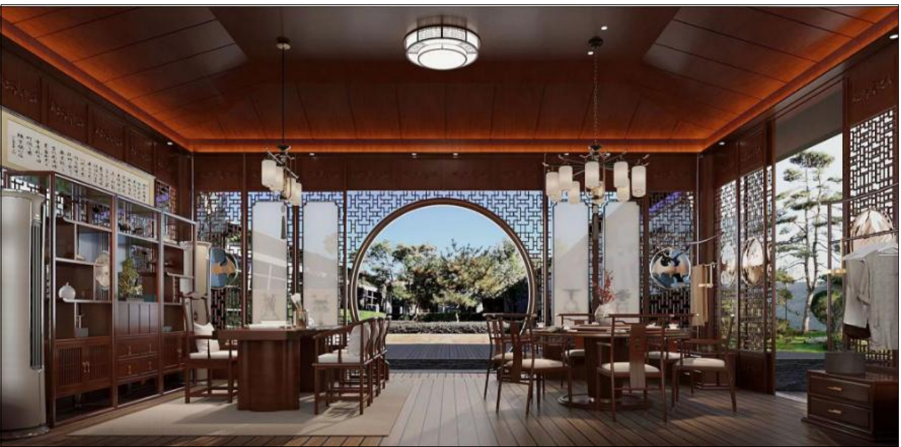

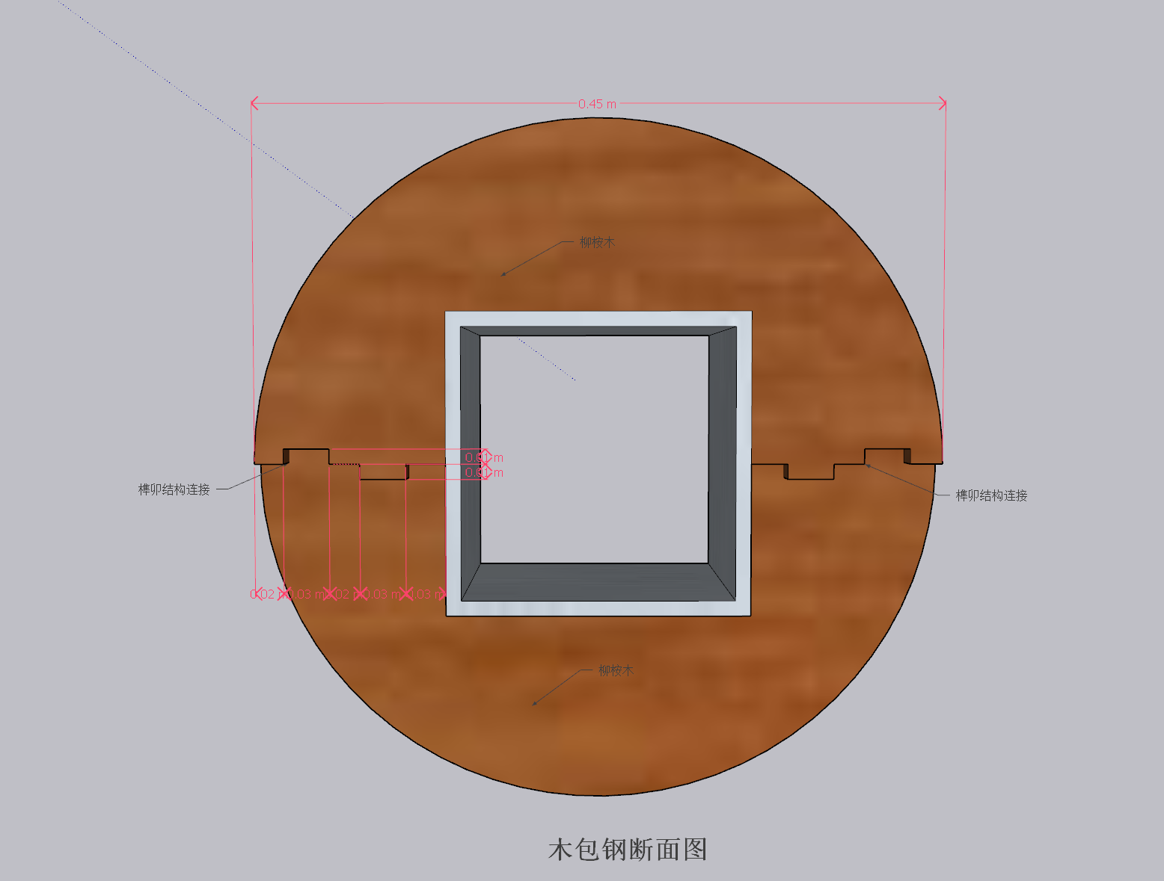
1.木包钢立柱做法详解；通体榫卯连接 2.花窗为榫卯+钢钉（专用）连接

